set_info
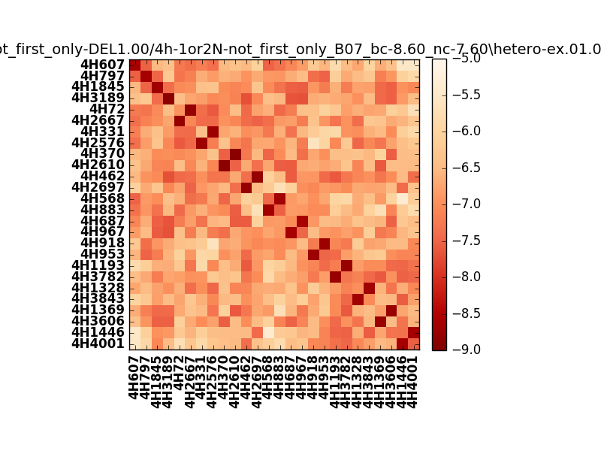
!full_name: | 4h-1or2N-not_first_only-DEL1.00/4h-1or2N-not_first_only_B07_bc-8.60_nc-7.60/hetero-ex.01.00.set
name: | 4h-1or2N-not_first_only-DEL1.00/4h-1or2N-not_first_only
N_pairs: | 15
N_heterodimers: | 11
N_homodimers: | 4
type: | hetero-ex

orthogonality_average: | -1.92222499847
orthogonality_average_%: | 48.0556249619
orthogonality_gap: | -0.905539512634
orthogonality_gap_%: | 22.6384878159
N_offtarget_above_min_ontarget: | 0

max_affinity: | -8.8824300766
min_affinity: | -5.35797023773
lower_is_better: | True

binding_cutoff: | -8.6
binding_min_affinity: | -8.60186958313
binding_min_affinity_%: | 90.0467395782

nonbinding_cutoff: | -7.6
nonbinidng_max_affinity: | -7.6963300705
nonbinidng_max_affinity_%: | 67.4082517624

total_II_pairs: | 35
total_II_pairs_%: | 58.3333333333
total_IN_mismatches: | 0
total_IN_mismatches_%: | 0.0
total_NN_pairs: | 25
total_NN_pairs_%: | 41.6666666667

total_electrostatic_matches: | 118
total_electrostatic_matches_%: | 98.3333333333
total_electrostatic_mismatches: | 2
total_electrostatic_mismatches_%: | 1.66666666667

alignment: | B07
starting_pos: | f
N_heptades: | 4
N_aminoacids: | 29

normalization_max: | -9
normalization_min: | -5

